附表
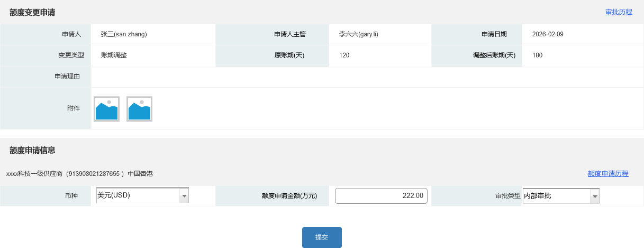
一、业务流程

二、客户经理申请额度变更
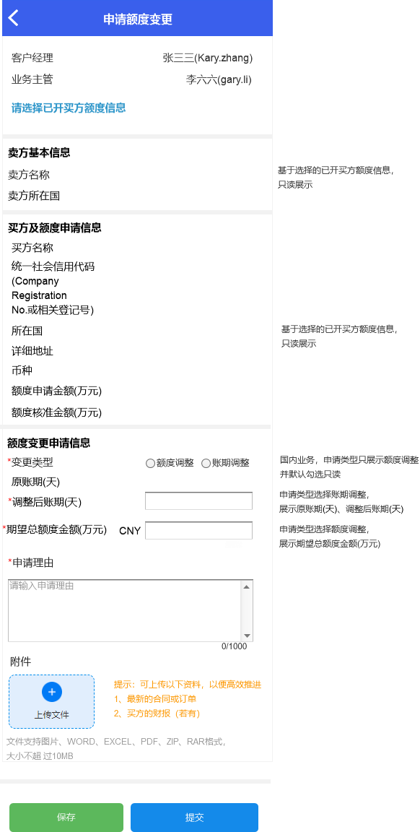

三、业务主管额度变更审核

四、征信人员申请额度变更
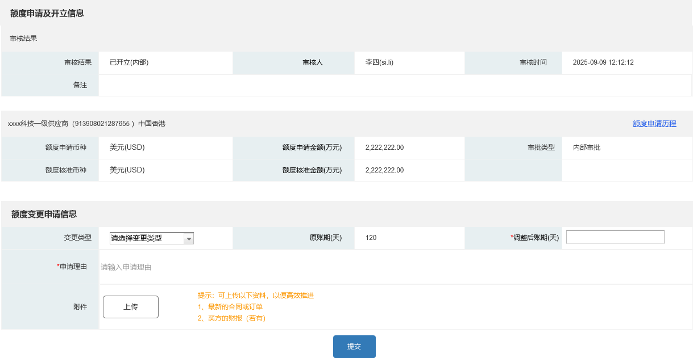

五、征信主管额度变更审核

六、处理买方额度变更申请

